valorescsv-x-tabela
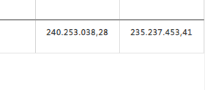
Avaliação 29/06/2020

